Karte
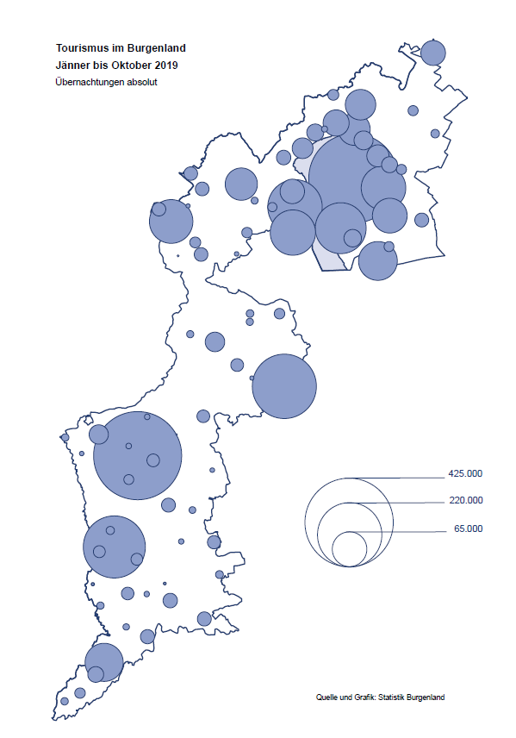

Bgld
Ankünfte nach Unterkunftsart |  |  |  |  |  |  |  | Übernachtungen nach Unterkunftsart |  |  |  |  |  |  |  | Daten für Grafik 2:
Oktober 2019 |  |  |  |  |  |  |  | Oktober 2019 |  |  |  |  |  |  |  |  | Monat | 2019 | 2018 | Ø 2008-2018 | 2018 | 2017 | 2016 | 2015 | 2014 | 2013 | 2012 | 2011 | 2010 | 2009 | 2008

Unterkunftsart | Ankünfte |  |  |  |  |  |  | Unterkunftsart | Übernachtungen |  |  |  |  |  |  |  |  | 2,799,286 | 3,050,564 | 2,942,791 | 3,050,564 | 3,092,657 | 3,084,025 | 2,914,691 | 2,912,637 | 2,853,243 | 2,938,655 | 2,933,357 | 2,911,034 | 2,866,984 | 2,812,852
 | Inländer |  | Ausländer |  | insgesamt |  |  |  | Inländer |  | Ausländer |  | insgesamt
 | 2018 | 2019 | 2018 | 2019 | 2018 | 2019 | % |  | 2018 | 2019 | 2018 | 2019 | 2018 | 2019 | % | Jänner | 1 | 142,561 | 145,246 | 133,615 | 145,246 | 145,386 | 144,674 | 134,038 | 133,981 | 132,179 | 136,230 | 128,519 | 131,684 | 122,258 | 115,574
 |  |  |  |  |  |  |  |  |  |  |  |  |  |  |  | Feber | 2 | 140,588 | 142,295 | 135,302 | 142,295 | 142,728 | 145,581 | 135,782 | 142,631 | 131,305 | 135,387 | 132,050 | 130,518 | 123,475 | 126,575
Burgenland | 66,673 | 68,939 | 15,264 | 17,601 | 81,937 | 86,540 | 5.6% | Burgenland | 173,917 | 178,104 | 43,450 | 47,515 | 217,367 | 225,619 | 3.8% | März | 3 | 163,253 | 168,732 | 153,629 | 168,732 | 155,317 | 173,021 | 148,988 | 147,200 | 164,265 | 148,907 | 139,865 | 155,416 | 138,932 | 149,276
Gewerbl. Beherbergungsbetrieb | 55,941 | 57,054 | 11,965 | 13,855 | 67,906 | 70,909 | 4.4% | Gewerbl. Beherbergungsbetrieb | 127,272 | 117,265 | 32,370 | 34,908 | 159,642 | 152,173 | -4.7% | April | 4 | 244,826 | 224,025 | 204,805 | 224,025 | 232,034 | 202,440 | 201,029 | 212,756 | 185,187 | 215,698 | 211,430 | 193,387 | 206,323 | 168,549
5/4-Stern | 40,319 | 41,053 | 7,759 | 8,691 | 48,078 | 49,744 | 3.5% | 5/4-Stern | 97,238 | 87,090 | 22,222 | 22,876 | 119,460 | 109,966 | -7.9% | Mai | 5 | 283,418 | 306,488 | 292,060 | 306,488 | 278,950 | 328,809 | 292,559 | 285,056 | 297,188 | 278,023 | 257,616 | 283,574 | 289,084 | 315,313
3-Stern | 13,251 | 13,848 | 3,573 | 4,660 | 16,824 | 18,508 | 10.0% | 3-Stern | 25,513 | 25,796 | 8,385 | 10,567 | 33,898 | 36,363 | 7.3% | Juni | 6 | 353,757 | 312,160 | 303,528 | 312,160 | 347,452 | 298,750 | 304,686 | 319,646 | 276,693 | 292,628 | 343,074 | 294,830 | 286,635 | 262,249
2/1-Stern | 2,371 | 2,153 | 633 | 504 | 3,004 | 2,657 | -11.6% | 2/1-Stern | 4,521 | 4,379 | 1,763 | 1,465 | 6,284 | 5,844 | -7.0% | Juli | 7 | 430,134 | 431,967 | 419,101 | 431,967 | 436,808 | 437,717 | 417,086 | 403,168 | 408,674 | 409,575 | 413,893 | 419,841 | 420,238 | 411,149
Privatquartier nicht auf Bauernhof | 1,880 | 1,881 | 848 | 771 | 2,728 | 2,652 | -2.8% | Privatquartier nicht auf Bauernhof | 3,743 | 3,570 | 2,183 | 2,067 | 5,926 | 5,637 | -4.9% | Aug | 8 | 513,292 | 486,508 | 504,986 | 486,508 | 503,565 | 510,434 | 483,048 | 494,104 | 488,499 | 519,743 | 517,405 | 525,560 | 512,657 | 513,324
Privatquartier auf Bauernhof | 1,223 | 1,138 | 316 | 406 | 1,539 | 1,544 | 0.3% | Privatquartier auf Bauernhof | 2,513 | 2,307 | 1,086 | 1,419 | 3,599 | 3,726 | 3.5% | Sept | 9 | 301,838 | 294,404 | 282,073 | 294,404 | 306,558 | 299,008 | 282,739 | 260,716 | 264,879 | 291,135 | 281,631 | 278,944 | 280,762 | 262,031
Campingplatz | 3,052 | 3,165 | 928 | 1,044 | 3,980 | 4,209 | 5.8% | Campingplatz | 7,514 | 7,365 | 2,841 | 3,186 | 10,355 | 10,551 | 1.9% | Okt | 10 | 225,619 | 217,367 | 210,252 | 217,367 | 218,450 | 217,470 | 203,272 | 206,019 | 203,858 | 211,959 | 211,883 | 214,636 | 205,217 | 202,645
Kurheim der Sozialvers.träger | 440 | 489 | 1 | 3 | 441 | 492 | 11.6% | Kurheim der Sozialvers.träger | 10,906 | 12,044 | 46 | 29 | 10,952 | 12,073 | 10.2% | Nov | 11 |  | 183,958 | 171,903 | 183,958 | 181,241 | 179,370 | 171,475 | 171,477 | 179,421 | 179,009 | 165,174 | 163,604 | 153,273 | 162,933
Private und öffentliche Kurheime | 1,117 | 2,129 | 6 | 27 | 1,123 | 2,156 | 92.0% | Private und öffentliche Kurheime | 15,103 | 28,944 | 70 | 245 | 15,173 | 29,189 | 92.4% | Dez | 12 |  | 137,414 | 131,535 | 137,414 | 144,168 | 146,751 | 139,989 | 135,883 | 121,095 | 120,361 | 130,817 | 119,040 | 128,130 | 123,234
Jugendherberge | 529 | 645 | 115 | 97 | 644 | 742 | 15.2% | Jugendherberge | 924 | 1,015 | 250 | 298 | 1,174 | 1,313 | 11.8%
Ferienwohnung, Ferienhaus | 2,037 | 2,125 | 923 | 1,171 | 2,960 | 3,296 | 11.4% | Ferienwohnung, Ferienhaus | 5,092 | 5,071 | 4,338 | 4,836 | 9,430 | 9,907 | 5.1% | Überschrift1: | Übernachtungen im Burgenland 2015
Sonstige Unterkunft | 454 | 313 | 162 | 227 | 616 | 540 | -12.3% | Sonstige Unterkunft | 850 | 523 | 266 | 527 | 1,116 | 1,050 | -5.9% | Überschrift2: | im Vergleich zu 2015 und Ø 2005-2015

Übernachtungen im Oktober nach Unterkunftsarten
Übernachtungen nach Monaten
 | Ø 2008-2018 | 2018 | 2019
Jänner | 133,615 | 145,246 | 142,561
Feber | 135,302 | 142,295 | 140,588
März | 153,629 | 168,732 | 163,253
April | 204,805 | 224,025 | 244,826
Mai | 292,060 | 306,488 | 283,418
Juni | 303,528 | 312,160 | 353,757
Juli | 419,101 | 431,967 | 430,134
Aug | 504,986 | 486,508 | 513,292
Sept | 282,073 | 294,404 | 301,838
Okt | 210,252 | 217,367 | 225,619
Nov | 171,903 | 183,958
Dez | 131,535 | 137,414
 |  |  |  |  |  |  |  |  |  |  |  |  |  |  |  | Daten für Grafik 1:
 |  |  |  |  |  |  |  |  |  |  |  |  |  |  |  |  | 2019 | 2018
 |  |  |  |  |  |  |  |  |  |  |  |  |  |  |  | 5/4-Stern | 109,966 | 119,460
 |  |  |  |  |  |  |  |  |  |  |  |  |  |  |  | 3-Stern | 36,363 | 33,898
 |  |  |  |  |  |  |  |  |  |  |  |  |  |  |  | 2/1-Stern | 5,844 | 6,284
 |  |  |  |  |  |  |  |  |  |  |  |  |  |  |  | Privatquartier | 9,363 | 9,525
 |  |  |  |  |  |  |  |  |  |  |  |  |  |  |  | Campingplatz | 10,551 | 10,355
 |  |  |  |  |  |  |  |  |  |  |  |  |  |  |  | Kurheim, Erhol. | 41,262 | 26,125
 |  |  |  |  |  |  |  |  |  |  |  |  |  |  |  | Sonst. Unterk. | 12,270 | 11,720

 |  |  |  |  |  |  |  |  |  |  |  |  |  |  |  | Kontrolle | 225,619 | 217,367

6 |  |  |  |  |  |  |  |  | 7

Übernachtungen im Burgenland im November |  |  |  |  |  |  |  |  | Übernachtungen im Burgenland 2011
nach Unterkunftsarten |  |  |  |  |  |  |  |  | im Vergleich zu 2010 und Ø 2000-2010

Gemeinde20
Die 20 Gemeinden mit den meisten Übernachtungen
Oktober 2019

Gemeinde | Ankünfte |  |  | Übernachtungen
 | 2018 | 2019 | % | 2018 | 2019 | %

Bad Tatzmannsdorf | 10,603 | 10,519 | -0.8% | 45,876 | 47,342 | 3.2%
Stegersbach | 8,327 | 9,083 | 9.1% | 20,429 | 22,661 | 10.9%
Lutzmannsburg | 9,453 | 9,072 | -4.0% | 20,772 | 18,924 | -8.9%
Podersdorf am See | 4,973 | 5,058 | 1.7% | 12,066 | 12,138 | 0.6%
Rust | 4,156 | 4,499 | 8.3% | 10,652 | 11,197 | 5.1%
Bad Sauerbrunn | 1,191 | 1,251 | 5.0% | 10,363 | 10,678 | 3.0%
Frauenkirchen | 4,907 | 5,674 | 15.6% | 9,107 | 10,183 | 11.8%
Jennersdorf | 3,564 | 3,740 | 4.9% | 8,193 | 7,525 | -8.2%
Pamhagen | 1,506 | 1,621 | 7.6% | 8,477 | 7,215 | -14.9%
Illmitz | 2,644 | 2,674 | 1.1% | 6,911 | 6,877 | -0.5%
Parndorf | 3,594 | 5,047 | 40.4% | 4,609 | 6,695 | 45.3%
Eisenstadt | 3,010 | 2,794 | -7.2% | 4,753 | 5,306 | 11.6%
Sankt Andrä am Zicksee | 441 | 472 | 7.0% | 4,938 | 5,066 | 2.6%
Neusiedl am See | 2,189 | 2,481 | 13.3% | 4,475 | 4,487 | 0.3%
Mörbisch am See | 1,546 | 1,780 | 15.1% | 4,288 | 4,482 | 4.5%
Kittsee | 265 | 229 | -13.6% | 3,415 | 3,360 | -1.6%
Jois | 1,410 | 1,453 | 3.0% | 2,671 | 2,973 | 11.3%
Gols | 985 | 1,258 | 27.7% | 1,851 | 2,337 | 26.3%
Stadtschlaining | 830 | 643 | -22.5% | 2,112 | 1,547 | -26.8%
Neutal | 747 | 853 | 14.2% | 1,341 | 1,504 | 12.2%

Die 10 Gemeinden mit den meisten Übernachtungen im Oktober
 |  |  |  |  |  |  |  | Daten für Grafik: | 2018 | 2019 | 2018 | 2019
 |  |  |  |  |  |  | 1 | Bad Tatzmannsdorf | 45,876 | 47,342 | 71.1 | 66.8
 |  |  |  |  |  |  | 2 | Stegersbach | 20,429 | 22,661 | 31.7 | 32.0
 |  |  |  |  |  |  | 3 | Lutzmannsburg | 20,772 | 18,924 | 32.2 | 26.7
 |  |  |  |  |  |  | 4 | Podersdorf am See | 12,066 | 12,138 | 18.7 | 17.1
 |  |  |  |  |  |  | 5 | Rust | 10,652 | 11,197 | 16.5 | 15.8
 |  |  |  |  |  |  | 6 | Bad Sauerbrunn | 10,363 | 10,678 | 16.1 | 15.1
 |  |  |  |  |  |  | 7 | Frauenkirchen | 9,107 | 10,183 | 14.1 | 14.4
 |  |  |  |  |  |  | 8 | Jennersdorf | 8,193 | 7,525 | 12.7 | 10.6
 |  |  |  |  |  |  | 9 | Pamhagen | 8,477 | 7,215 | 13.1 | 10.2
 |  |  |  |  |  |  | 10 | Illmitz | 6,911 | 6,877 | 10.7 | 9.7
 |  |  |  |  |  |  |  | restliche Gemeinden | 64,521 | 70,879 | 100.0 | 100.0

 |  |  |  |  |  |  |  | Insgesamt | 217,367 | 225,619

16

Karte InlAusl
